1315
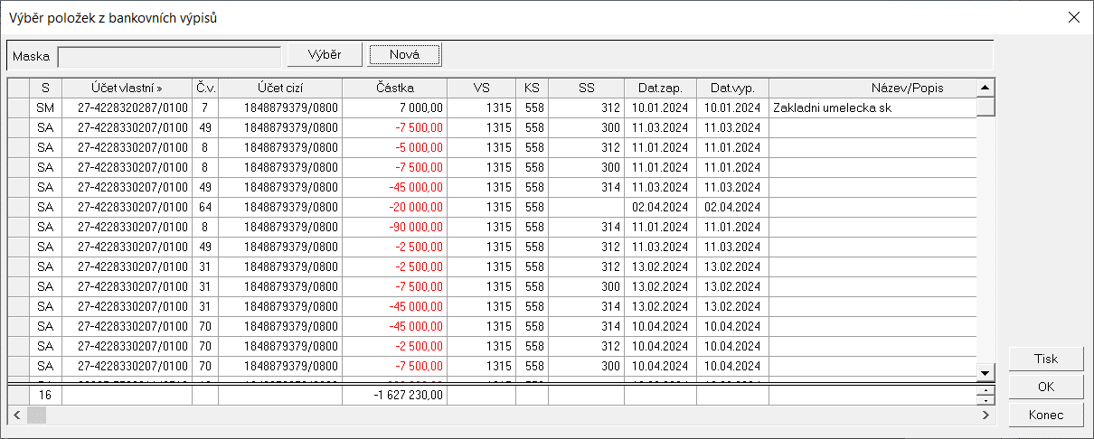
REKAPITULACE ZA ORGANIZACI :
Název organizace : |  |  | Základní umělecká škola Franze Schuberta Zlaté Hory
 |  |  | ……………………………………….……..………………………………………..…………………………………
Adresa : |  |  | Nádražní 280, 793 76 Zlaté Hory
 |  |  | ……………………………………….……..………………………………………..…………………………………
IČ |  |  | 60780495 |  | ORG | 1315
 |  |  | ……………………………… ………….…..……………………………

 |  |  | Schválený |  | Skutečnost | z toho:
 |  |  | rozpočet |  | celkem | Hlavní činnost | Doplňková činnost
 |  |  | celkem |  |  | jednotka - Kč na 2 des. místa

1) Náklady a výnosy
Náklady celkem |  |  | 4,863,000.00 |  | 5,674,652.52 | 5,674,652.52 | 0.00
z toho: |  | daň z příjmů,dodatečné odvody daně z příjmů (nákladová položka) |  |  | 0.00 | 0.00 | 0.00
Výnosy celkem |  |  | 4,863,000.00 |  | 5,675,443.59 | 5,675,443.59 | 0.00

Výsledek hospodaření před zdaněním |  |  |  |  | 791.07 | 791.07 | 0.00
Výsledek hospodaření běžného účetního období |  |  |  |  | 791.07 | 791.07 | 0.00

Zohlednění transferového podílu ve výsledku hospodaření
a) Výsledek hospodaření po zdanění (bez transf. podílu v dopl. činnosti) |  |  |  |  | 791.07 | 791.07 | 0.00
b) Transferový podíl v doplňkové činnosti (účet 672) |  |  |  |  |  | x | 0.00

2) | a) Rozdělení výsledku hospodaření
 |  | - Návrh na příděly do fondů: |  |  | 791.07
 |  |  | z toho: | Fond odměn | 0.00
 |  |  |  | Rezervní fond | 791.07
 |  | - Nerozdělený výsledek hospodaření (transfer) |  |  | 0.00
 | b) Výsledek hospod. předcház. účet. období k 31. 12. 2023 |  |  |  | 0.00

3) | Závazné ukazatele
 |  |  |  | Schválená částka | Skutečnost |  | % plnění
Limit mzdových prostředků |  |  |  | 0.00 | 0.00 |  | nerozp.
Limit spotřeby plynu |  |  |  | 0.00 | 0.00 |  | nerozp.
Limit spotřeby el. energie |  |  |  | 28,000.00 | 28,400.00 |  | 101.43 %
Průměrný přepočtený počet pracovníků |  |  |  | 0.00 | 0.00 |  | nerozp.
Odvody z fondu investic /odpisy/ |  |  |  | 420.00 | 420.00 |  | 100.00 %
Ostatní odvody z fondu investic |  |  |  | 0.00 | 0.00 |  | nerozp.
Odvod z provozu |  |  |  | 0.00 | 0.00 |  | nerozp.
Pozn. | Upravený limit spotřeby el. energie byl překročen, hrazeno z prostředků příspěvkové organizace.
4) | Fondy |  |  |  |  | jednotka - Kč na 2 des. místa
 |  |  | Stav k 1.1.2023 | Tvorba | Čerpání | Stav k | Finanční krytí k
 |  |  |  |  |  | 31.12.2023 | 31.12.2023

 |  | Fond odměn | 15,675.00 | 2,079.00 | 0.00 | 17,754.00 | 17,754.00
 |  | FKSP | 28,987.92 | 60,230.38 | 71,649.00 | 17,569.30 | 17,569.30
 |  | Rezervní fond | 579,836.77 | 8,317.58 | 298,525.82 | 289,628.53 | 289,628.53
 |  | Fond investic | 51,042.10 | 420.00 | 420.00 | 51,042.10 | 51,042.10
celkem |  |  | 675,541.79 | 71,046.96 | 370,594.82 | 375,993.93 | 375,993.93

